опт
 | Мягкие кровати ТМ SONIT
 | оптовый прайс FCA от 01.03.2017 г., цены указаны с учетом НДС

 | Наименование | Высота спинки, см | Размер спального места, см |  |  | ЦЕНА С ОСНОВАНИЕМ |  |  | ЦЕНА С ПОДЪЕМНЫМ МЕХАНИЗМОМ И КОРОБОМ ДЛЯ БЕЛЬЯ
W + 1 cm | ЕВА* | 105 см |  |  |  | гр.1 | гр.2 | гр.3 | гр.1 | гр.2 | гр.3
 |  |  | 120 | х | 200 | 14,598 | 15,777 | 19,022 | 18,440 | 19,548 | 22,598
 |  |  | 140 | x | 200 | 16,423 | 17,749 | 21,400 | 20,745 | 21,992 | 25,423
 |  |  | 160 | x | 200 | 18,247 | 19,721 | 23,777 | 23,050 | 24,435 | 28,248
 |  |  | 180 | х | 200 | 20,072 | 21,693 | 26,155 | 25,356 | 26,879 | 31,073
 |  |  | 200 | х | 200 | 23,722 | 25,637 | 30,911 | 29,966 | 31,766 | 36,722
 | * Ограничение на кровать "Ева" - высота матраса не больше 20см

W + 1 cm | CLASIC | 75 cm |  |  |  | гр.1 | гр.2 | гр.3 | гр.1 | гр.2 | гр.3
 |  |  | 120 | x | 200 | 12,453 | 13,494 | 16,359 | 16,399 | 17,377 | 20,070
17,000 |  |  | 140 | x | 200 | 14,010 | 15,181 | 18,404 | 18,449 | 19,549 | 22,579
 |  |  | 160 | x | 200 | 15,566 | 16,868 | 20,449 | 20,499 | 21,721 | 25,088
 |  |  | 180 | x | 200 | 17,123 | 18,554 | 22,494 | 22,548 | 23,894 | 27,596
 |  |  | 200 | x | 200 | 20,236 | 21,928 | 26,584 | 26,648 | 28,238 | 32,614

W + 1 cm | CLASIC LUX | 82 cm | размер |  |  | гр.1 | гр.2 | гр.3 | гр.1 | гр.2 | гр.3
 | 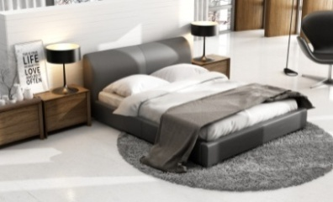 |  | 120 | x | 200 | 13,741 | 14,870 | 17,977 | 17,607 | 18,668 | 21,588
18,500 |  |  | 140 | x | 200 | 15,459 | 16,729 | 20,224 | 19,808 | 21,002 | 24,287
 |  |  | 160 | x | 200 | 17,176 | 18,587 | 22,471 | 22,009 | 23,335 | 26,985
 |  |  | 180 | x | 200 | 18,894 | 20,446 | 24,718 | 24,210 | 25,669 | 29,684
 |  |  | 200 | x | 200 | 22,329 | 24,163 | 29,212 | 28,612 | 30,336 | 35,081

W + 1 cm | GUANA | 78 cm | размер |  |  | гр.1 | гр.2 | гр.3 | гр.1 | гр.2 | гр.3
 | 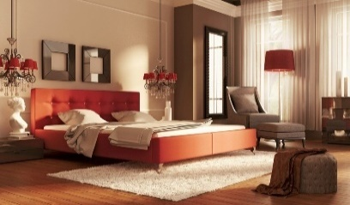 |  | 120 | x | 200 | 15,113 | 16,165 | 19,060 | 19,825 | 20,853 | 23,682
18,500 |  |  | 140 | x | 200 | 17,002 | 18,185 | 21,442 | 22,303 | 23,459 | 26,643
 |  |  | 160 | x | 200 | 18,891 | 20,206 | 23,824 | 24,781 | 26,066 | 29,603
 |  |  | 180 | x | 200 | 20,780 | 22,226 | 26,207 | 27,259 | 28,673 | 32,563
 |  |  | 200 | x | 200 | 24,558 | 26,267 | 30,972 | 32,215 | 33,886 | 38,484

W + 1 cm | NAOMI | 77 cm | размер |  |  | гр.1 | гр.2 | гр.3 | гр.1 | гр.2 | гр.3
 |  |  | 120 | x | 200 | 11,996 | 12,899 | 15,384 | 16,671 | 17,520 | 19,856
 |  |  | 140 | x | 200 | 13,495 | 14,511 | 17,308 | 18,755 | 19,710 | 22,338
19,500 |  |  | 160 | x | 200 | 14,995 | 16,124 | 19,231 | 20,839 | 21,900 | 24,820
 |  |  | 180 | x | 200 | 16,494 | 17,736 | 21,154 | 22,923 | 24,090 | 27,302
 |  |  | 200 | x | 200 | 19,493 | 20,961 | 25,000 | 27,090 | 28,470 | 32,266
 |  |  |  |  |  | 1

W + 1 cm | NAOMI LUX | 82 cm | размер |  |  | гр.1 | гр.2 | гр.3 | гр.1 | гр.2 | гр.3
 | 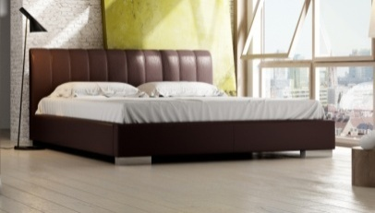 |  | 120 | x | 200 | 13,411 | 14,389 | 17,082 | 17,299 | 18,218 | 20,749
 |  |  | 140 | x | 200 | 15,087 | 16,188 | 19,217 | 19,461 | 20,495 | 23,342
19,500 |  |  | 160 | x | 200 | 16,763 | 17,986 | 21,352 | 21,623 | 22,773 | 25,936
 |  |  | 180 | x | 200 | 18,440 | 19,785 | 23,487 | 23,786 | 25,050 | 28,530
 |  |  | 200 | x | 200 | 21,792 | 23,382 | 27,758 | 28,110 | 29,604 | 33,717

 |  |  | * ОПЦИЯ: При заказе кровати с основанием возможно выбрать высокие ножки 13,5 см (+5% к цене).

W + 1 cm | FUTURA | 77 cm | размер |  |  | гр.1 | гр.2 | гр.3 | гр.1 | гр.2 | гр.3
 |  |  | 120 | x | 200 | 13,599 | 14,527 | 17,081 | 18,905 | 19,812 | 22,309
 |  |  | 140 | x | 200 | 15,299 | 16,343 | 19,217 | 21,268 | 22,288 | 25,097
21,000 |  |  | 160 | x | 200 | 16,998 | 18,159 | 21,352 | 23,631 | 24,765 | 27,886
 |  |  | 180 | x | 200 | 18,698 | 19,974 | 23,487 | 25,994 | 27,241 | 30,675
 |  |  | 200 | x | 200 | 22,098 | 23,606 | 27,757 | 30,720 | 32,194 | 36,252

W + 1 cm | LOFT | 90 cm | размер |  |  | гр.1 | гр.2 | гр.3 | гр.1 | гр.2 | гр.3
 | 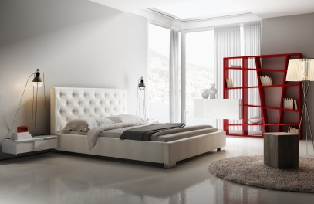 |  | 120 | x | 200 | 14,962 | 15,978 | 18,774 | 19,507 | 20,205 | 22,899
 |  |  | 140 | x | 200 | 16,832 | 17,975 | 21,121 | 21,946 | 22,731 | 25,761
21,000 |  |  | 160 | x | 200 | 18,703 | 19,972 | 23,468 | 24,384 | 25,256 | 28,624
 |  |  | 180 | x | 200 | 20,573 | 21,970 | 25,815 | 26,822 | 27,782 | 31,486
 |  |  | 200 | x | 200 | 24,313 | 25,964 | 30,508 | 31,699 | 32,833 | 37,211

W + 1 cm | AVANTI | 110 cm | размер |  |  | гр.1 | гр.2 | гр.3 | гр.1 | гр.2 | гр.3
 | 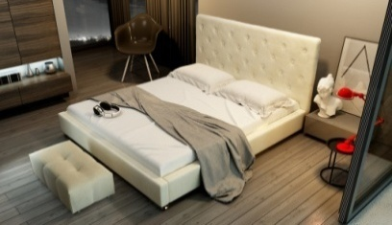 |  | 120 | x | 200 | 15,252 | 16,436 | 19,695 | 19,793 | 20,950 | 24,136
 |  |  | 140 | x | 200 | 17,159 | 18,491 | 22,157 | 22,267 | 23,569 | 27,153
21,000 |  |  | 160 | x | 200 | 19,066 | 20,545 | 24,619 | 24,741 | 26,188 | 30,170
 |  |  | 180 | x | 200 | 20,972 | 22,600 | 27,081 | 27,215 | 28,807 | 33,187
 |  |  | 200 | x | 200 | 24,785 | 26,709 | 32,005 | 32,164 | 34,044 | 39,220
W + 1 cm | MADISON | 90 cm | размер |  |  | гр.1 | гр.2 | гр.3 | гр.1 | гр.2 | гр.3
 |  |  | 120 | x | 200 | 14,854 | 15,882 | 18,713 | 19,402 | 20,486 | 23,320
 |  |  | 140 | x | 200 | 16,711 | 17,868 | 21,052 | 21,827 | 23,046 | 26,235
29,500 |  |  | 160 | x | 200 | 18,568 | 19,853 | 23,392 | 24,252 | 25,607 | 29,150
 |  |  | 180 | x | 200 | 20,424 | 21,838 | 25,731 | 26,677 | 28,168 | 32,065
 |  |  | 200 | x | 200 | 24,138 | 25,809 | 30,409 | 31,528 | 33,289 | 37,895

W + 1 cm | MADISON LUX | 82 cm | размер |  |  | гр.1 | гр.2 | гр.3 | гр.1 | гр.2 | гр.3
 | 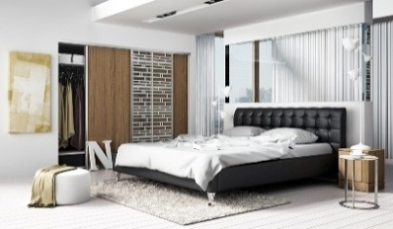 |  | 120 | x | 200 | 15,327 | 16,363 | 19,215 | 19,864 | 20,876 | 23,664
 |  |  | 140 | x | 200 | 17,243 | 18,409 | 21,617 | 22,347 | 23,486 | 26,622
32,500 |  |  | 160 | x | 200 | 19,159 | 20,454 | 24,019 | 24,830 | 26,096 | 29,580
 |  |  | 180 | x | 200 | 21,075 | 22,500 | 26,421 | 27,313 | 28,705 | 32,538
 |  |  | 200 | x | 200 | 24,907 | 26,591 | 31,224 | 32,279 | 33,924 | 38,453
 |  |  | Решетка в изголовье размер 17,4x17,4 см
 |  |  |  |  |  | 1 |  |  | 1
W + 1 cm | MADISON PRESTIGE | 95 cm | размер |  |  | гр.1 | гр.2 | гр.3 | гр.1 | гр.2 | гр.3
 |  |  | 120 | x | 200 | 15,683 | 16,812 | 19,919 | 20,281 | 21,384 | 24,421
 |  |  | 140 | x | 200 | 17,643 | 18,913 | 22,408 | 22,816 | 24,057 | 27,473
325,000 |  |  | 160 | x | 200 | 19,603 | 21,014 | 24,898 | 25,351 | 26,730 | 30,526
 |  |  | 180 | x | 200 | 21,564 | 23,116 | 27,388 | 27,886 | 29,403 | 33,579
 |  |  | 200 | x | 200 | 25,485 | 27,319 | 32,368 | 32,956 | 34,749 | 39,684
 |  |  | ОТСУТСТВИЕ ВОЗМОЖНОСТИ ИЗМЕНЕНИЯ ВЫСОТЫ ИЗГОЛОВЬЯ. Высота царги до 35 см.
 |  |  | Решетка в изголовье размер 17,4x17,4 см

W + 1 cm | QUADDRO MINI | 111 cm | размер |  |  | гр.1 | гр.2 | гр.3 | гр.1 | гр.2 | гр.3
 |  |  | 140 | x | 200 | 16,993 | 18,460 | 22,500 | 22,102 | 23,536 | 27,484
47,000 |  |  | 160 | x | 200 | 18,881 | 20,512 | 25,000 | 24,558 | 26,152 | 30,538
 |  |  | 180 | x | 200 | 20,769 | 22,563 | 27,500 | 27,014 | 28,767 | 33,592
 |  |  | 200 | x | 200 | 24,546 | 26,665 | 32,499 | 31,925 | 33,997 | 39,700
 |  |  | КВАДРАТЫ около 20x20 см. Рама 30 см по низкой цене
 |  |  | В случае изменения размеров изголовья наименьший квадрат, рассматриваются как остальные.

 |  |  | * ОПЦИЯ: При заказе кровати с основанием возможно выбрать высокие ножки 13,5 см (+5% к цене).

W + 1 cm | QUADDRO MIDI | 111 cm | размер |  |  | гр.1 | гр.2 | гр.3 | гр.1 | гр.2 | гр.3
 |  |  | 140 | x | 200 | 16,890 | 18,321 | 22,259 | 22,004 | 23,402 | 27,252
47,000 |  |  | 160 | x | 200 | 18,767 | 20,356 | 24,732 | 24,449 | 26,002 | 30,279
 |  |  | 180 | x | 200 | 20,644 | 22,392 | 27,205 | 26,894 | 28,603 | 33,307
 |  |  | 200 | x | 200 | 24,397 | 26,463 | 32,152 | 31,783 | 33,803 | 39,363
 |  |  | ПРЯМОУГОЛЬНИКИ, размер 40x20 см. Рама 30 см

W + 1 cm | QUADDRO DUBLE | 111 cm | размер |  |  | гр.1 | гр.2 | гр.3 | гр.1 | гр.2 | гр.3
 |  |  | 140 | x | 200 | 16,587 | 17,851 | 21,331 | 21,706 | 22,941 | 26,343
47,000 |  |  | 160 | x | 200 | 18,430 | 19,834 | 23,701 | 24,117 | 25,490 | 29,270
 |  |  | 180 | x | 200 | 20,273 | 21,818 | 26,071 | 26,529 | 28,039 | 32,197
 |  |  | 200 | x | 200 | 23,959 | 25,785 | 30,811 | 31,353 | 33,137 | 38,051
 |  |  | ПРЯМОУГОЛЬНИКИ 2 в ширину, высота 20 см. Рама 30 см
 |  |  | В случае изменения размеров изголовья наименьший квадрат, рассматриваются как остальные

W + 1 cm | QUADDRO PLUS | 111 cm | размер |  |  | гр.1 | гр.2 | гр.3 | гр.1 | гр.2 | гр.3
 |  |  | 140 | x | 200 | 17,061 | 18,548 | 22,642 | 22,219 | 23,673 | 27,674
47,000 |  |  | 160 | x | 200 | 18,957 | 20,609 | 25,157 | 24,688 | 26,303 | 30,749
 |  |  | 180 | x | 200 | 20,852 | 22,670 | 27,673 | 27,157 | 28,934 | 33,824
 |  |  | 200 | x | 200 | 24,644 | 26,792 | 32,705 | 32,095 | 34,194 | 39,974
 |  |  | ПРЯМОУГОЛЬНИКИ, размер 60х40 см. Рама 30 см

W + 1 cm | LAZIO | 90 cm | размер |  |  | гр.1 | гр.2 | гр.3 | гр.1 | гр.2 | гр.3
 |  |  | 140 | x | 200 | 17,100 | 18,243 | 21,389 | 22,209 | 23,326 | 26,400
39,000 |  |  | 160 | x | 200 | 19,000 | 20,270 | 23,765 | 24,676 | 25,917 | 29,334
 |  |  | 180 | x | 200 | 20,900 | 22,297 | 26,142 | 27,144 | 28,509 | 32,267

 | LAZIO PRESTIGE | 95 cm | размер |  |  | гр.1 | гр.2 | гр.3 | гр.1 | гр.2 | гр.3
 |  |  | 140 | x | 200 | 17,759 | 19,122 | 22,874 | 22,824 | 24,156 | 27,823
 |  |  | 160 | x | 200 | 19,732 | 21,247 | 25,415 | 25,360 | 26,840 | 30,915
 |  |  | 180 | x | 200 | 21,705 | 23,371 | 27,957 | 27,896 | 29,524 | 34,006

 | НОВИНКА!!!
 | AZURRO | 95 cm | размер |  |  | гр.1 | гр.2 | гр.3 | гр.1 | гр.2 | гр.3
 |  |  | 140 | x | 200 | 18,134 | 19,582 | 23,567 | 23,086 | 24,501 | 28,396
 |  |  | 160 | x | 200 | 20,149 | 21,758 | 26,185 | 25,651 | 27,223 | 31,551
 |  |  | 180 | x | 200 | 22,164 | 23,933 | 28,804 | 28,216 | 29,945 | 34,706

 |  |  | * ОПЦИЯ: При заказе кровати с основанием возможно выбрать высокие ножки 13,5 см (+5% к цене).

 | КРОВАТЬ "МАЛЬТА" - НОВИНКА
 | 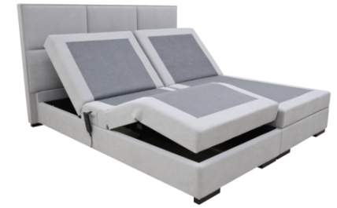 Данная модель представлена со спинкой Квадро Плюс |  | размер |  |  | гр.1 |  | гр.2 |  | гр.3
 |  |  | 180 | x | 200 | 53,631 |  | 56,098 |  | 62,696
 |  |  | Матрас в стоимость кровати Мальта не входит.
 |  |  | Кровать «Мальта» создана на основе механизма трансформации с автоматической регулировкой высоты подъема головы и ног, производства компании “STALMOT” Польша. Изголовье кровати можно выбирать из нашего каталога кроватей (кроме «Евы»). Рекомендуем высокие изголовья - Мэдисон, Аванти, Квадро Мини, Квадро Миди, Квадро Дабл, Квадро Плюс, Лацио). Рекомендуемый матрас: размер 200х900 модели Импульс, Флекс, Релакс

 | КРОВАТЬ "ЛАНА"
 |  |  | Цена, руб. |  |  |  |  | Размеры
 |  |  | 13,569 |  |  |  |  | Габаритные размеры: (ширина-высота-глубина) 2210х730х1030 мм Размеры спального места: 2000х900 мм

 | КРОВАТЬ "АЛЬМА -Box-Spring"
 | Наименование |  | Размер спального места, см |  |  | ЦЕНА БЕЗ СПИНКИ |  |  | ЦЕНА СО СПИНКОЙ
 | 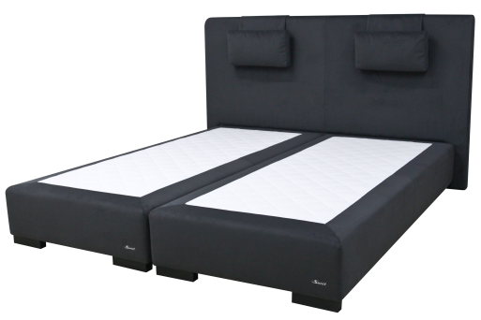 |  |  |  |  | гр.1 | гр.2 | гр.3 | гр.1 | гр.2 | гр.3
 |  |  | 80 | х | 200 | 9,500 | 10,100 | 12,270 | - | - | -

 |  |  | 90 | x | 200 | 9,750 | 10,500 | 12,720 | - | - | -

 |  |  | 160 | x | 200 | - | - | - | 25,200 | 27,600 | 34,260

 |  |  | 180 | х | 200 | - | - | - | 26,280 | 28,710 | 35,340

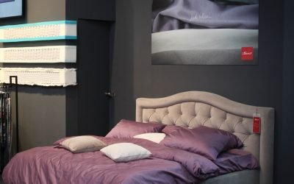
 | НОВИНКА!!! ДОННА
 | Донна | 115 cm | размер |  |  | гр.1 | гр.2 | гр.3 | гр.1 | гр.2 | гр.3
 |  |  | 120 | x | 200 | 16,680 | 17,790 | 20,910 | 23,350 | 24,910 | 28,190
 |  |  | 140 | х | 200 | 18,760 | 19,990 | 23,520 | 26,270 | 28,020 | 31,710
 |  |  | 160 | х | 200 | 20,850 | 22,240 | 26,140 | 29,190 | 31,130 | 35,240
 |  |  | 180 | х | 200 | 22,940 | 24,460 | 28,750 | 32,110 | 34,250 | 38,760
 |  |  | 200 | x | 200 | 27,110 | 28,910 | 33,980 | 37,950 | 40,470 | 45,810

 | ТАХТА "ВИЛЛА"
 | 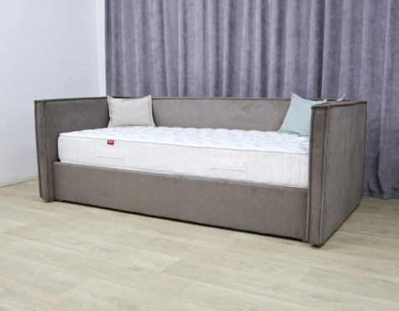 Наматрасник-чехол |  | размер |  |  | гр.1 |  | гр.4 |  | Размеры
 |  |  | 90 | x | 200 | 15,990 |  | 27,730
 |  |  |  |  |  |  |  |  |  | Цвет согласно основным тканям кровати "ВИЛЛА"
 |  |  | Габаритные размеры: (ширина-глубинавысота) 2200х1090х750 мм. Размеры спального места: 2000х900 мм

 | Мазаник Михаил Васильевич
 | моб. тел. +37529 561 5601 | моб +7 910 721 26 22

